상품제안서
애니존 초고속충전 100W | 상품코드: S30571

 |  |  |  |  |  |  | 02-713-8555 | www.synergygift.co.kr
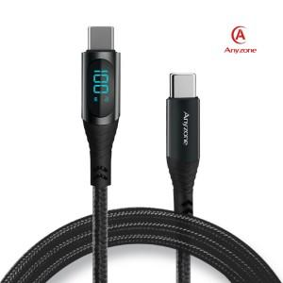

【상세/제작정보】 | 패브릭 LCD 케이블 CTC

【인쇄/포장옵션】 | 실크, 레이저, 스티커 / 포장지포장

【공급단가】 | 수량 | 100~ | 300~ | 500~ | 1,000~ | 3,000~
*VAT별도 | 케이블 (1.2m) | 5,530원 | 5,330원 | 5,120원 | 4,920원 | 4,790원
 | 케이블 (2m) | 5,800원 | 5,590원 | 5,370원 | 5,160원 | 5,030원

【상품 URL】 | https://www.synergygift.co.kr:443/src/goods_detail.php?gdno=30571

